0_Début
Suivez le guide !
En quelques étapes seulement, vous allez pouvoir vous familiariser avec les nombres binaires, les nombres du monde digital.


Commencer >

1_Un_nombre_dans_ma_tête
Trouver le nombre dans la tête d'une personne.
Étape suivante
Ai-je deviné ton nombre?
3
Fais défiler les 7 cartes avec les boutons précédent et suivant en cochant la case correspondante si ton nombre y apparaît.
2
Choisis un nombre entre 0 et 99 et gardez le en tête.
1
Voici une méthode permettant de trouver le nombre caché dans la tête d'une personne. La méthode est ici appliquée sur toi-même :
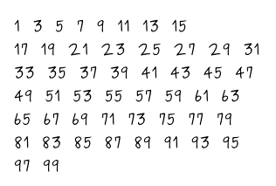

DÉTAIL IMPORTANT
Cliques pour passer à la carte suivante.

4
DÉTAIL IMPORTANT
Sélectionnes cette case si ton nombre apparaît dans la liste.

2_Exercice Balance
Vous avez à disposition des poids de 1g, 2g, 4g, 8g, 16g, 32g et 64g.
 | Ma balance
 | 64g | 32g | 16g | 8g | 4g | 2g | 1g | Total
DÉTAIL IMPORTANT
Sélectionnes oui si tu as besoin du poids correspondant.
1. Quelles poids devez-vous utiliser pour atteindre une masse totale de 25g? | non | non | non | non | non | non | non | 0g

 | 64g | 32g | 16g | 8g | 4g | 2g | 1g | Total
2. Quelles poids devez-vous utiliser pour atteindre une masse totale de 72g? | non | non | non | non | non | non | non | 0g

 | 64g | 32g | 16g | 8g | 4g | 2g | 1g | Total
3. Quelles poids devez-vous utiliser pour atteindre une masse totale de 94g? | non | non | non | non | non | non | non | 0g

 | 64g | 32g | 16g | 8g | 4g | 2g | 1g | Total
4. Quelles poids devez-vous utiliser pour atteindre une masse totale de 96g? | non | non | non | non | non | non | non | 0g

 | 64g | 32g | 16g | 8g | 4g | 2g | 1g | Total
5. Quelles poids devez-vous utiliser pour atteindre une masse totale de 3g? | non | non | non | non | non | non | non | 0g

Si tu as terminé

Si tu veux réessayer

3_Théorie
1
Explication
Dans le cas d'une masse on utilise des poids.
Explication
Dans le cas d'un nombre binaire on utilise des bits.

2
Ma balance |  |  |  |  |  |  |  | Mon code binaire
64g | 32g | 16g | 8g | 4g | 2g | 1g | Total | 64 | 32 | 16 | 8 | 4 | 2 | 1 | Total
non | non | oui | oui | non | non | oui | 25g | 0 | 0 | 1 | 1 | 0 | 0 | 1 | 25
Explication
Ici on exprime la masse de ce poids.
Par exemple on pourrait dire que le plus petit poids à une masse de 1 grammes.
Explication
Ici on exprime le poids binaire de ce bit.
Par exemple on pourrait dire que le bit de poids le plus faible a un poids binaire de 1.

3
Explication
La masse totale est calculée en additionnant la masse de chacun des poinds utilisés:
16g + 8g + 1g = 25g
Explication
La valeur décimale est calculée en additionnant le poids binaire de chacun des bits utilisés:
16 + 8 + 1 = 25

4
Explication
Dans le cas d'une masse totale on pourrait avoir accès à des poids de différentes masses que celle utilisée ici. La seule limite est la précision que peut apporter la personne qui crée ces poids.
Explication
Dans le cas d'un nombre binaire on ne peut pas avoir accès à des bits de n'importe quel poids binaire.
- Le bit de poids le plus faible a toujours un poids binaire de 2⁰=1.
- Le bit suivant a toujours un poids binaire de 2¹=2.
- Le bit suivant a toujours un poids binaire de 2²=4.
- Le bit suivant a toujours un poids binaire de 2³=8.
- ...
On peut donc connaître :
- La quantité de nombre décimals que l'on peut représenter en fonction du nombre de bits à disposition:
Nb_représentation=2^{NbBits}
- La plus grande valeur décimale que l'on peut représenter en fonction du nombre de bits à disposition:
Valeur_max=2^{NbBits}-1
Expérimentation
Indique le nombre de bits et le calculateur t'indiquera le nombre de représentations ainsi que la valeur décimale maximale possible de représenter.

Calculateur
Le nombre de bits :
Nb_représentation :
Valeur_max :
 |  |  |  |  |  |  |  |  |  |  |  |  |  |  |  |  |  |  | 8
 |  |  |  |  |  |  |  |  |  |  |  |  |  |  |  |  |  |  | 256
 |  |  |  |  |  |  |  |  |  |  |  |  |  |  |  |  |  |  | 255
 |  |  |  |  |  |  |  |  |  |  |  |  |  |  |  | Avec | 8 | bits on peut représenter |  | 256 | valeurs
 |  |  |  |  |  |  |  |  |  |  |  |  |  |  |  |  |  | comprises entre 0 et |  | 255

4_le magicien dévoile son tour
Maintenant que tu connais la représentation binaire d'un nombre, est-ce que tu arrives trouver le secret qui se cache derrière les carte de ce petit tour?

Carte 1 | Carte 2

Carte 3 | Carte 4

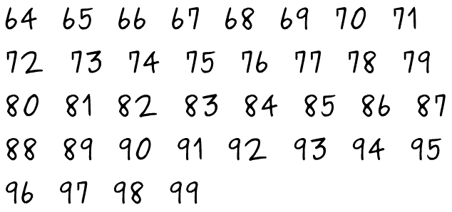
Carte 5 | Carte 6 | Carte 7

